转租记录详情
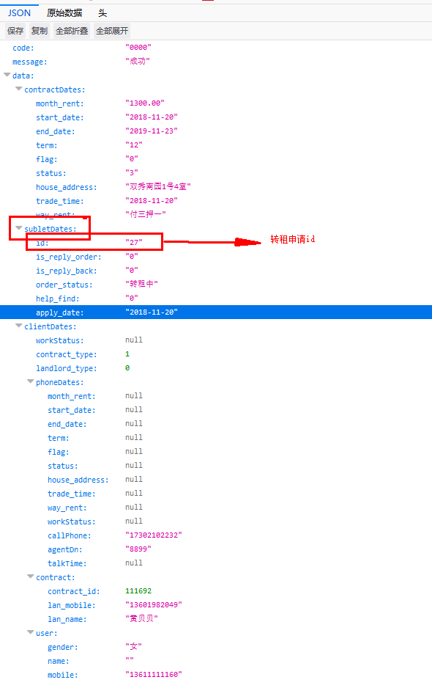
转租记录详情
描述 | 字段
转租记录000 | sublet_record
身份 | user_role
内容 | content
时间 | create_time
操作人 | deal_man
客服处理记录000 | work_record
内容 | deal_content
转租进度 | order_status
处理人 | nickname
时间 | create_time
工单id | w_order_id

http://192.168.62.65:8088/sublet/subletRecordDetail?subletId=8
subletId | 转租申请id | 这个参数在转需信息接口中（id）

